demand_signalized
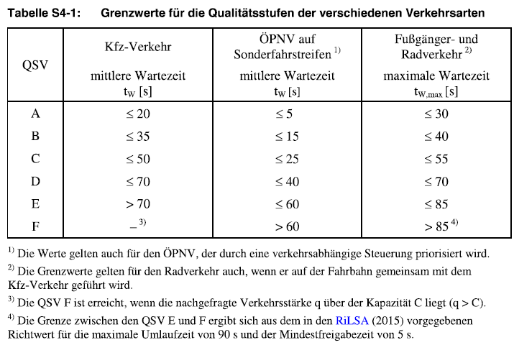
Sättigungsverkehrsstärke qS | 2000 | veh / h (pro Spur) |  |  |  |  |  |  |  |  | Zwischenberechnungen (Spalten N-AY) ausgeblendet

1 x 1 intersection layout |  |  |  |  |  |  |  |  |  |  | 1 x 1 intersection layout
 | Verkehrsstärken (Mischfahrstreifen) |  |  |  |  |  |  |  |  |  |  | Verkehrsstärken (Mischfahrstreifen) |  |  |  |  |  |  |  |  |  | Kapazität Mischfahrstreifen
 | q10% | q20% | q30% | q40% | q50% | q60% | q70% | q80% | q90% | q100% |  | q10% | q20% | q30% | q40% | q50% | q60% | q70% | q80% | q90% | q100% | C
q1 | 12 | 18 | 20 | 20 | 16 | 13 | 8 | 5 | 3 | 4 | Geradeaus | 41 | 86 | 132 | 181 | 233 | 288 | 345 | 402 | 460 | 511 | 828
q2 | 41 | 86 | 132 | 181 | 233 | 288 | 345 | 402 | 460 | 511 | bedingt vertr. Linksabbiegen | 12 | 18 | 20 | 20 | 16 | 13 | 8 | 5 | 3 | 4
q3 | 26 | 53 | 82 | 112 | 144 | 178 | 213 | 249 | 285 | 316 | bedingt vertr. Rechtsabbiegen | 26 | 53 | 82 | 112 | 144 | 178 | 213 | 249 | 285 | 316
q4 | 12 | 18 | 20 | 20 | 16 | 13 | 8 | 5 | 3 | 4
q5 | 41 | 86 | 132 | 181 | 233 | 288 | 345 | 402 | 460 | 511
q6 | 26 | 53 | 82 | 112 | 144 | 178 | 213 | 249 | 285 | 316
q7 | 12 | 18 | 20 | 20 | 16 | 13 | 8 | 5 | 3 | 4
q8 | 41 | 86 | 132 | 181 | 233 | 288 | 345 | 402 | 460 | 511
q9 | 26 | 53 | 82 | 112 | 144 | 178 | 213 | 249 | 285 | 316
q10 | 12 | 18 | 20 | 20 | 16 | 13 | 8 | 5 | 3 | 4
q11 | 41 | 86 | 132 | 181 | 233 | 288 | 345 | 402 | 460 | 511
q12 | 26 | 53 | 82 | 112 | 144 | 178 | 213 | 249 | 285 | 316

2 x 2 intersection layout |  |  |  |  |  |  |  |  |  |  | 2 x 2 intersection layout
 | Verkehrsstärken (Mischfahrstreifen) |  |  |  |  |  |  |  |  |  |  | Verkehrsstärken (Mischfahrstreifen) |  |  |  |  |  |  |  |  |  | Kapazität Mischfahrstreifen
 | q10% | q20% | q30% | q40% | q50% | q60% | q70% | q80% | q90% | q100% |  | q10% | q20% | q30% | q40% | q50% | q60% | q70% | q80% | q90% | q100% | C (links) | C (rechts)
q1 | 18 | 24 | 23 | 20 | 16 | 15 | 12 | 10 | 9 | 7 | Geradeaus (links) | 53 | 113 | 183 | 258 | 338 | 416 | 501 | 581 | 664 | 750 | 683 | 789
q2_l | 53 | 113 | 183 | 258 | 338 | 416 | 501 | 581 | 664 | 750 | Geradeaus (rechts) | 43 | 86 | 129 | 173 | 215 | 258 | 302 | 344 | 387 | 430
q2_r | 43 | 86 | 129 | 173 | 215 | 258 | 302 | 344 | 387 | 430 | bedingt vertr. Linksabbiegen | 18 | 24 | 23 | 20 | 16 | 15 | 12 | 10 | 9 | 7
q3 | 36 | 72 | 108 | 144 | 179 | 216 | 252 | 287 | 323 | 359 | bedingt vertr. Rechtsabbiegen | 36 | 72 | 108 | 144 | 179 | 216 | 252 | 287 | 323 | 359
q4 | 18 | 24 | 23 | 20 | 16 | 15 | 12 | 10 | 9 | 7
q5_l | 53 | 113 | 183 | 258 | 338 | 416 | 501 | 581 | 664 | 750
q5_r | 43 | 86 | 129 | 173 | 215 | 258 | 302 | 344 | 387 | 430
q6 | 36 | 72 | 108 | 144 | 179 | 216 | 252 | 287 | 323 | 359
q7 | 18 | 24 | 23 | 20 | 16 | 15 | 12 | 10 | 9 | 7
q8_l | 53 | 113 | 183 | 258 | 338 | 416 | 501 | 581 | 664 | 750
q8_r | 43 | 86 | 129 | 173 | 215 | 258 | 302 | 344 | 387 | 430
q9 | 36 | 72 | 108 | 144 | 179 | 216 | 252 | 287 | 323 | 359
q10 | 18 | 24 | 23 | 20 | 16 | 15 | 12 | 10 | 9 | 7
q11_l | 53 | 113 | 183 | 258 | 338 | 416 | 501 | 581 | 664 | 750
q11_r | 43 | 86 | 129 | 173 | 215 | 258 | 302 | 344 | 387 | 430
q12 | 36 | 72 | 108 | 144 | 179 | 216 | 252 | 287 | 323 | 359

